Modele fiche action
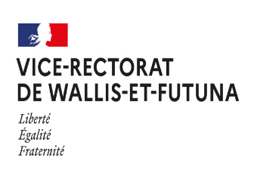

PLAN ACADEMIQUE DE FORMATION 2023

FICHE ACTION

INTITULE DE LA FORMATION : ………………………………
Code du Stage/ Identifiant : | Attribué par le COFPIC
Type de public (Désigné ou individuel) :
Responsable / Animateur :
Objectifs de la formation :
Contenu :
Evaluation :
Période d'organisation (voir calendrier) : |  | Dates :
Nombre de places : | Catégorie : | 1er degré | 2nd degré | Per Dir | Atoss
 | Wallis :
 | Futuna :
Nombre de 1/2 journée |  | Nombre d'heures :
Lieu : |  | Etablissement :

